デモ操作手順
①．任意の検索対象のフォルダを指定
②．インデックス作成ボタンを押下
③．任意のキーワードで検索を実行
 | ※ご利用のPCでIFilterがインストールされていない場合は、以下から入手してインストールしてください。
 | ドキュメント | サポートしているiFilter | ダウンロードサイト
 | PDF | Adobe iFilter 9 64-bit | ftp://ftp.adobe.com/pub/adobe/acrobat/win/9.x/
 | Office | Microsoft Office 2010 フィルタ パック | https://www.microsoft.com/ja-jp/download/details.aspx?id=17062

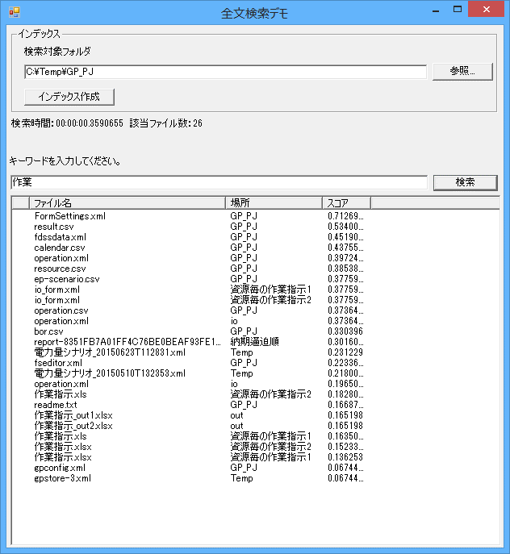

①

②

③

